Hjelp
Dette er tenkt som et hjelpeverktøy for planlegging av dugnadsvakten i hovedsekretariatet ved en MiniCup

Arket "Grunndata" er utgangspunktet for alle beregninger.

Begynn med å justere dato, hall etc

Gå til | https://www.handball.no/system/banedagbok/

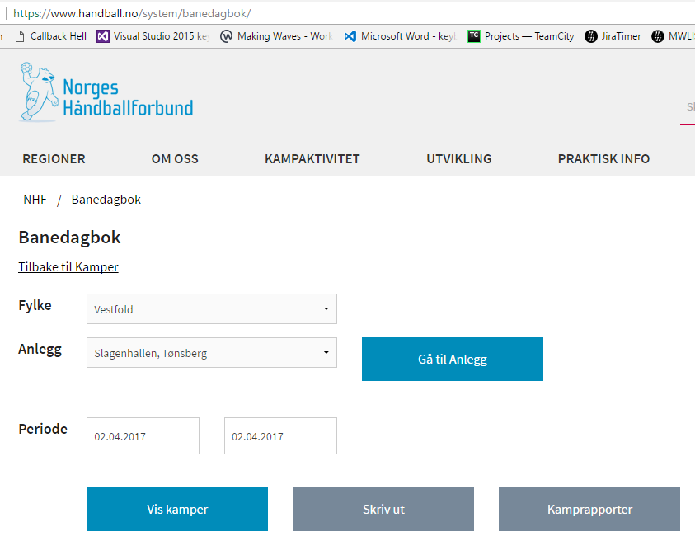

Velg Fylke, Anlegg og periode. Klick deretter på "Vis kamper"

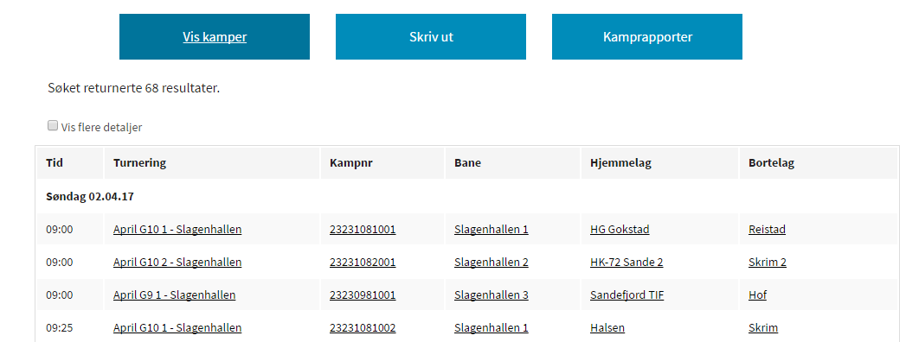

Marker og kopier alle kampene (ikke ta med overskrifter og dato).

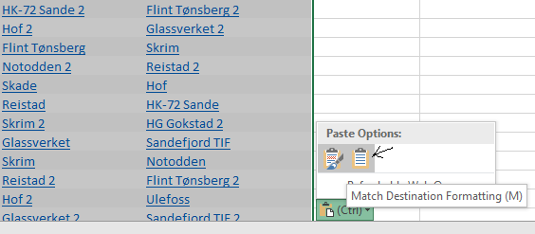
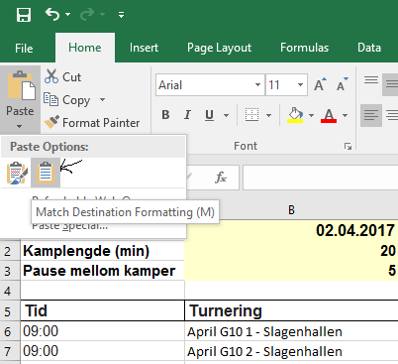
 |  | Eller

Oppdater Klasse

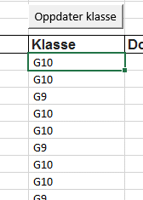

 |  | ==>

Legg inn dommere under "Dommerpar"

Klikk på "Splitt dommerpar"

Klikk på "Generer banedagbøker og kamprapporter"

Det genereres da faner med nødvendige kamprapporter, banedagbøker og en lagoversikt pr klasse som kan være nyttig å skrive ut.

Klikker en på "Slett banedagbøker og kamprapporter" slettes fanene automatisk

Kamprapport mal
KAMPRAPPORT - BARNEHÅNDBALLTURNERINGER

Klasse: __________ |  | Dato: ______________ |  | Hall: ______________________________ |  |  | Bane: _____

Tid | Hjemmelag | Bortelag | Mål H.lag | Mål B.lag | Sekretariat | Sekretariat | Dommer 1 | Dommer 2

Skal sendes på mail til nhf.rsn@handball.no
innen 3 virkedager! Sammen med lagslistene.
I målfeltene skal det kun stå sluttresultat

